Datos de los servidores
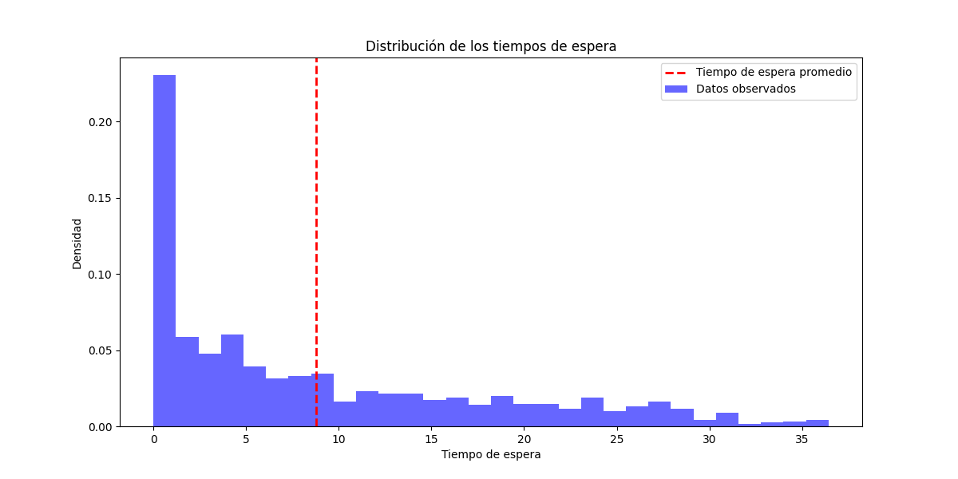
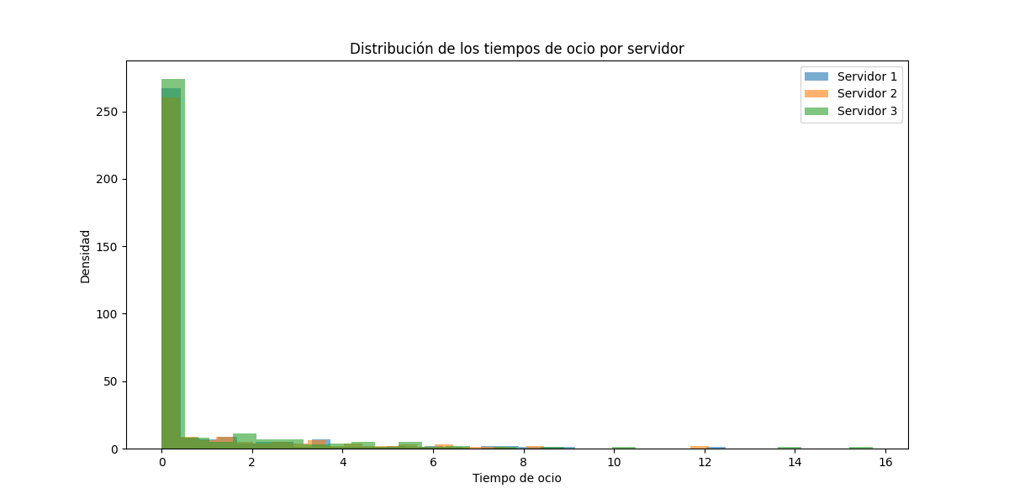
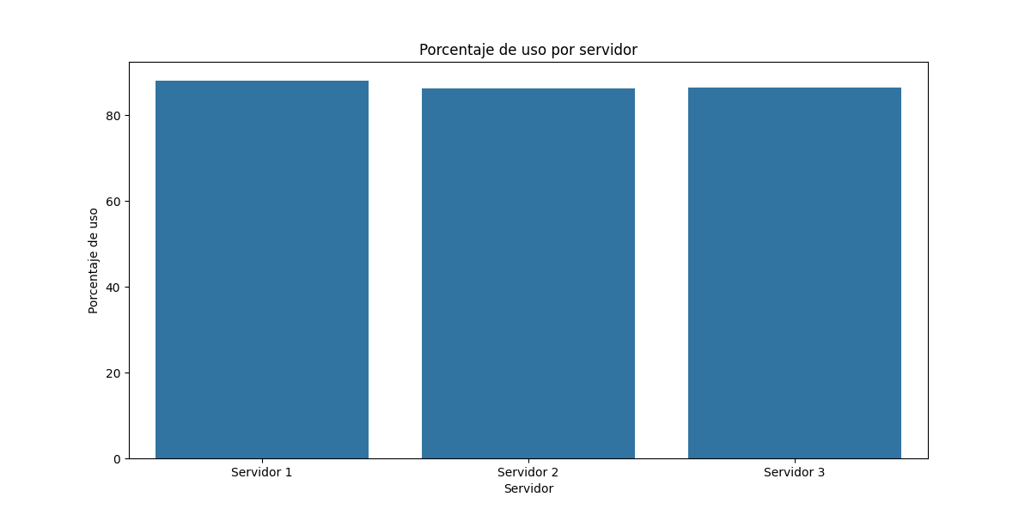
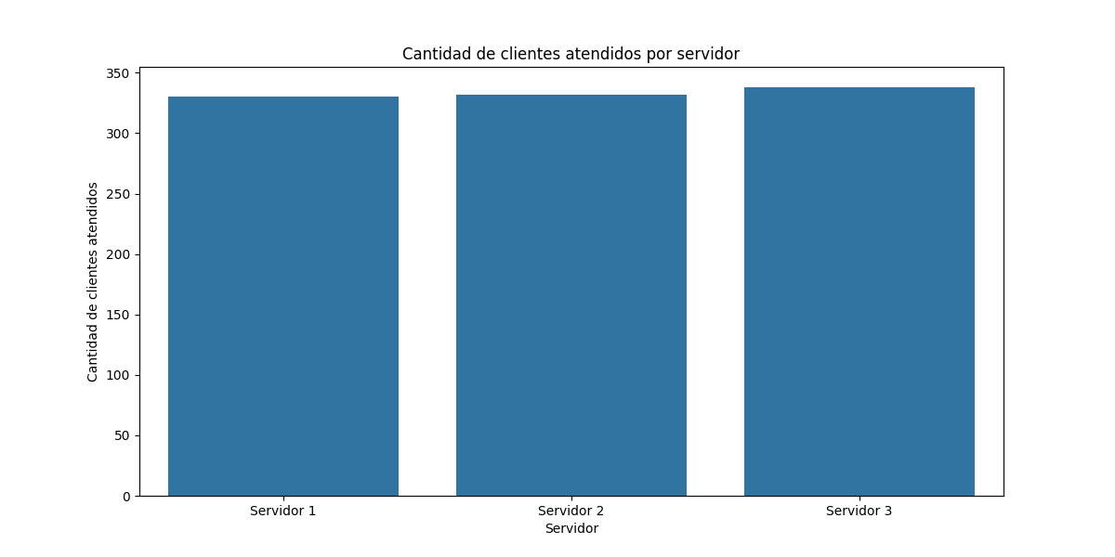
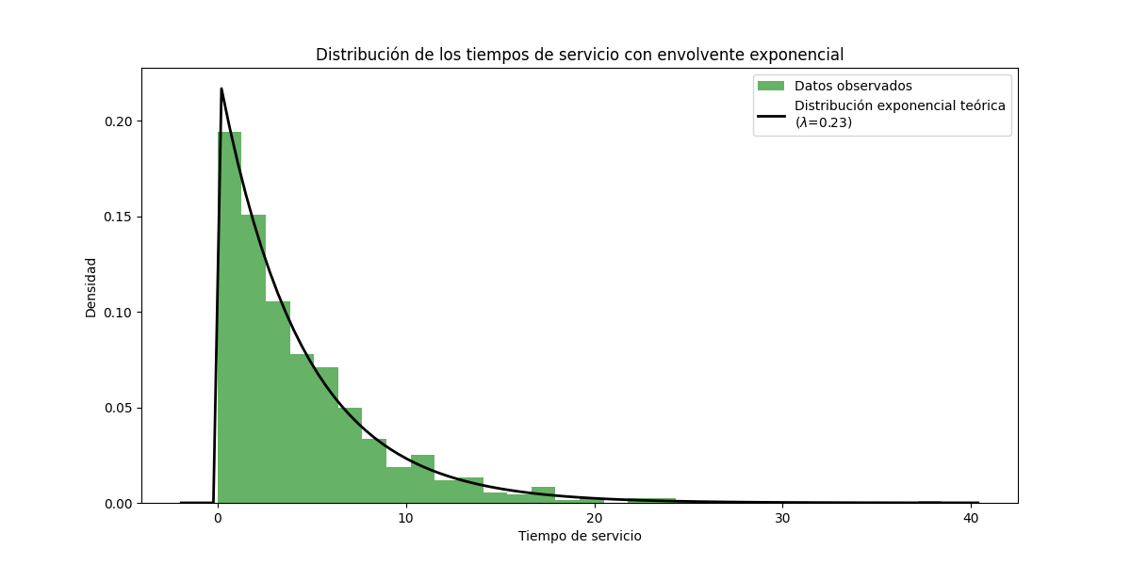
Servidor | Tiempo en espera | Porcentaje de espera | Porcentaje de uso | Tiempo de ocio | Cantidad de clientes atendidos
Servidor 1 | 201.65 | 11.94 | 88.06 | 202.83 | 330
Servidor 2 | 231.52 | 13.71 | 86.29 | 233.18 | 332
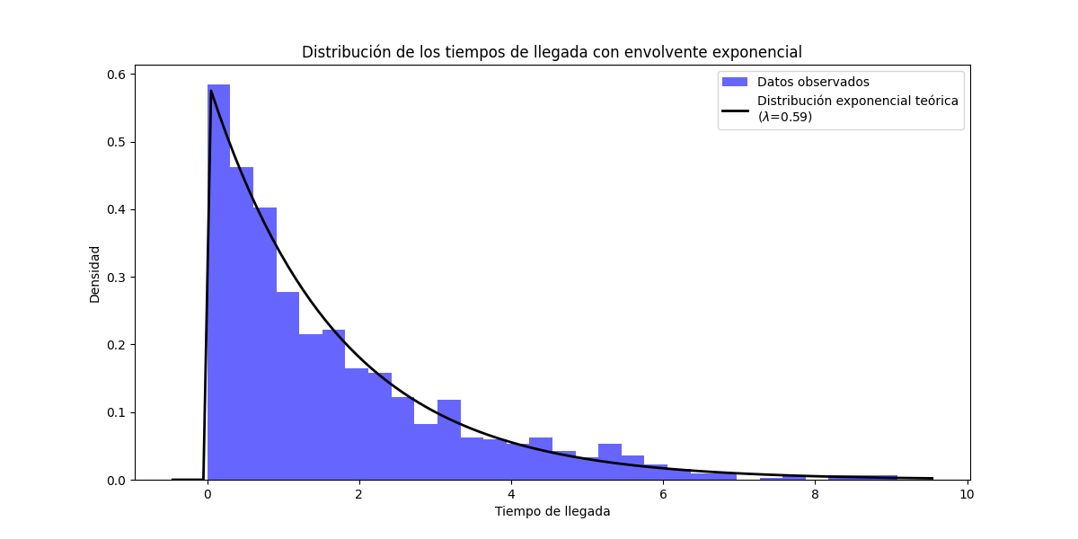
Servidor 3 | 229.45 | 13.59 | 86.41 | 231.73 | 338

